Preface
Preface
Thailand population statistic is available on government website : http://stat.bora.dopa.go.th/stat/statnew/statMenu/newStat/home.php
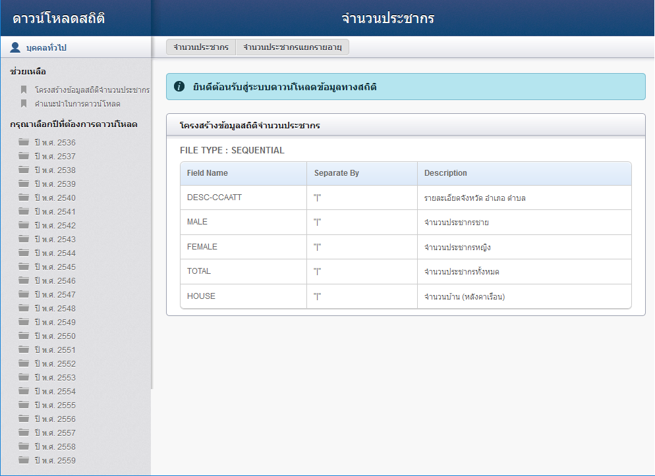

The statistic is divided into 2 types: population by age, and population with housing number
・Population by age statistic stores below data
1. Male age 0, 1, 2, 3, …, 100, 100+
2. Female age 0, 1, 2, 3, …, 100, 100+
3.Male/Female/Total unknown age
4.Male/Female/Total central house register
5.Male/Female/Total foreigner
6.Male/Female/Total moving
7.Male/Female/Total population (overall)
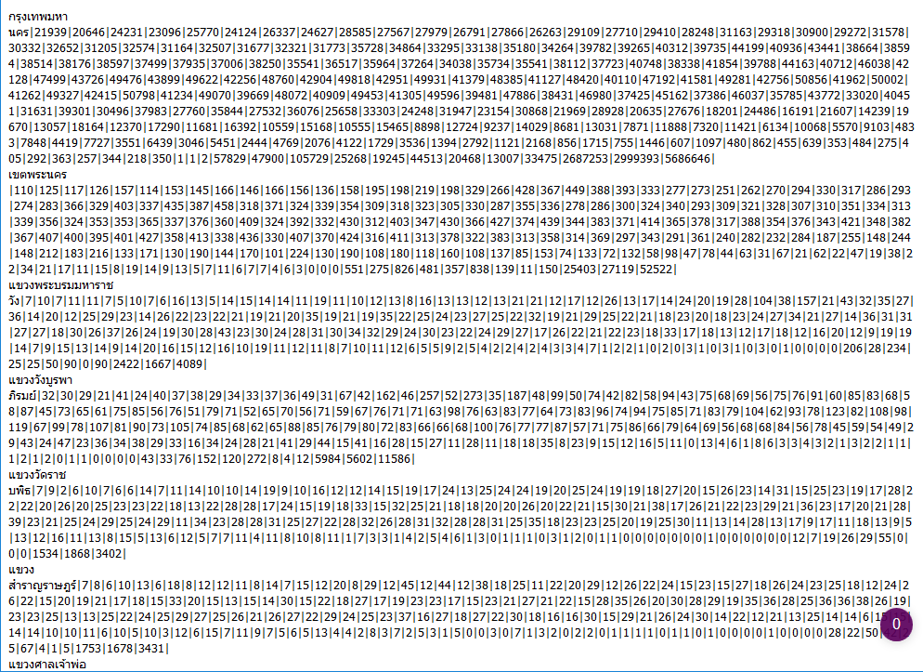
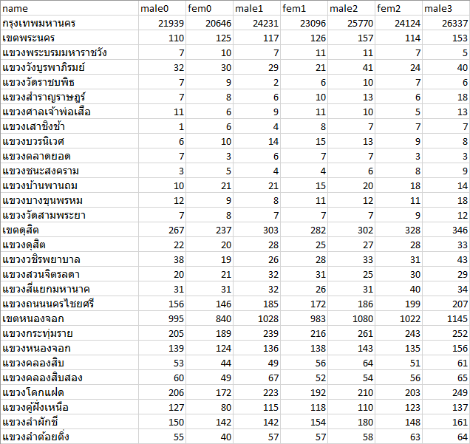

・Population with housing number statistic stores below data
1.Total male population
2.Total female population
3.Total population
4.Housing number
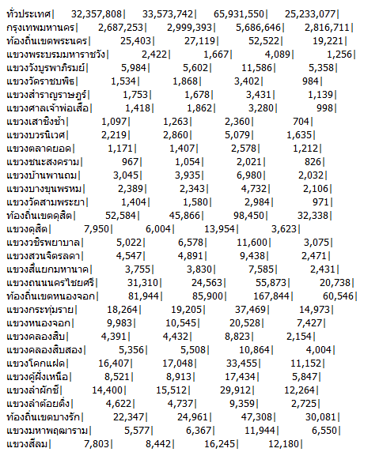
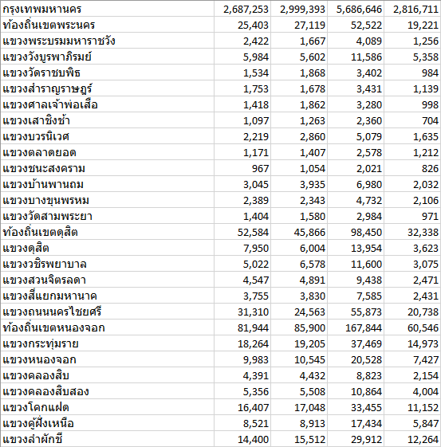

The total number of each statistic is further divided by 3 level of district: Province, Amphoe/Khet, Tambon/Khwaeng with Taesbararn as a special 2nd level district

 | Name | Population
 | Province1 | 10000
 | Amphoe1.1 | 3000
 | Tambon1.1.1 | 1500
 | Tambon1.1.2 | 1500
 | Amphoe1.2 | 4000
 | Tambon1.2.1 | 3500
 | Tambon1.2.2 | 500
 | Taesabarn-Tambon1.3 | 1200
 | Tambon1.3.1 | 700
 | Tambon1.2.1 | 500
 | :
 | Province2 | 13000
 | :

Each record can be either one of three level or Taesabarn, and lower level district must be under higher level district
Multiple Tambon records are possible to be the same district, but divided under different Amphoe/Taesabarn

However, Our SiNDY database stores each district as 3rd level, Tambon and each record has unique name (Province + Amphoe/Khet + Tambon/Khwaeng)

 | Name |  | Admin Code
 | Province1Amphoe1.1Tambon1.1.1 |  | 1
 | Province1Amphoe1.1Tambon1.1.2 |  | 2
 | Province1Amphoe1.2Tambon1.2.1 |  | 3
 | Province1Amphoe1.2Tambon1.2.2 |  | 4
 | Province1Amphoe1.3Tambon1.3.1 |  | 5
 | Province1Amphoe1.3Tambon1.3.2 |  | 6
 | Province1Amphoe1.3Tambon1.3.3 |  | 7
 | :

Objective
Our job is to take the data from stat.bora, summarized records into Tambon/Khwaeng level without duplicated records left and set corresponded record to unique Admin Code in SiNDY database

 | Name | Population |  |  | Name | Admin Code | Population
 | Province1 | 10000 |  |  | Province1Amphoe1.1Tambon1.1.1 | 1 | 1500
 | Amphoe1.1 | 3000 |  |  | Province1Amphoe1.1Tambon1.1.2 | 2 | 1500
 | Tambon1.1.1 | 1500 |  |  | Province1Amphoe1.2Tambon1.2.1 | 3 | 4000
 | Tambon1.1.2 | 1500 |  |  | Province1Amphoe1.2Tambon1.2.2 | 4 | 500
 | Amphoe1.2 | 4000 |  |  | Province1Amphoe1.3Tambon1.3.1 | 5 | 700
 | Tambon1.2.1 | 3500 |  |  | Province1Amphoe1.3Tambon1.3.2 | 6 | 100
 | Tambon1.2.2 | 500 |  |  | Province1Amphoe1.3Tambon1.3.3 | 7 | 200
 | Taesabarn-Tambon1.3 | 1200 |  |  | :
 | Tambon1.3.1 | 700
 | Tambon1.2.1 | 500
 | :
 | Province2 | 13000
 | :

Necessary file/data
1.stat.bora raw data : Raw data from government.
2.Taesabarn-Amphoe data : Since stat.bora raw data doesn't indicate that each Taesabarn belongs to which Amphoe, we need a data that tells each Taesabarn - Amphoe relationship
3.Admincode-District Data : After we summarized raw data into Tambon/Khwaeng level, We will use this data to assign admin code to corresponded district
4.Wrong Name data : In some case, raw data might contains wrong data, or Taesabarn-Amphoe data might assigns wrong Amphoe to some Tambon under Taesabarn. We will use this data to correct data
For file/data detailed structure and example, please refer to |  |  |  | [File Structure] sheet

